Px por Edad y Sexo
 | SERVICIO NACIONAL DE SALUD
 | PACIENTES POR GRUPOS ETARIOS Y SEXO
 | Fecha Actualización: 31/01/2021

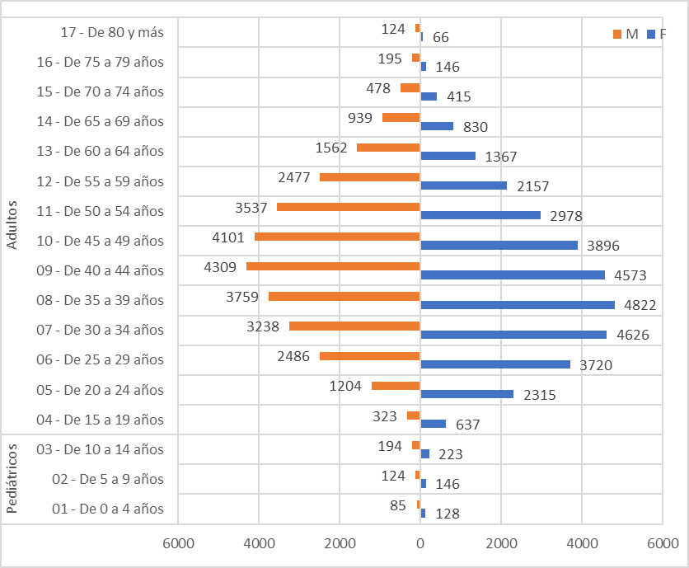
Conteo |  | Sexo
Servicio | Grupos etarios | F | M
Pediátricos | 01 - De 0 a 4 años | 128 | 85
 | 02 - De 5 a 9 años | 146 | 124
 | 03 - De 10 a 14 años | 223 | 194
Total Pediátricos |  | 497 | 403

Adultos | 04 - De 15 a 19 años | 637 | 323
 | 05 - De 20 a 24 años | 2315 | 1204
 | 06 - De 25 a 29 años | 3720 | 2486
 | 07 - De 30 a 34 años | 4626 | 3238
 | 08 - De 35 a 39 años | 4822 | 3759
 | 09 - De 40 a 44 años | 4573 | 4309
 | 10 - De 45 a 49 años | 3896 | 4101
 | 11 - De 50 a 54 años | 2978 | 3537
 | 12 - De 55 a 59 años | 2157 | 2477
 | 13 - De 60 a 64 años | 1367 | 1562
 | 14 - De 65 a 69 años | 830 | 939
 | 15 - De 70 a 74 años | 415 | 478
 | 16 - De 75 a 79 años | 146 | 195
 | 17 - De 80 y más | 66 | 124
Total Adultos |  | 32548 | 28732

